說明書
 | 感謝您關注公眾號PowerBI大師和收看Power BI視頻課程。 資料聲明：該資料純屬虛構。 使用該咖啡資料的好處是它非常的簡單清晰，便於你對公式的學習和理解，在你掌握了公式的精髓後再把方法結合到各種複雜場景來應用就可以做到融會貫通。在使用的過程中，請注意以下幾點： 1.銷售資料表、產品表、顧客資訊表、門市資訊表、日曆表之間的關聯如下圖所示。 2.在公式學習中未用到財務費用匯總表，該表僅為演示多表建立關聯使用。 3.定制日曆表會在時間智慧學習章節中使用到。 此外，在參考資料下載中我還放入了一個"Stephen's Coffee Shop"的PBIX檔案，它是視覺化章節中使用的檔案。如果您已經學習了視覺化部分並掌握關係模型的搭建，可以直接在該檔案的基礎上進入DAX公式學習的操作（使用前需要把Power BI的Power Query編輯器中的資料表來源設置連結到該Excel檔中的資料表）。 祝您有個愉快的學習之旅。 —— 馬世權

 | 資料關聯模型建立如下：
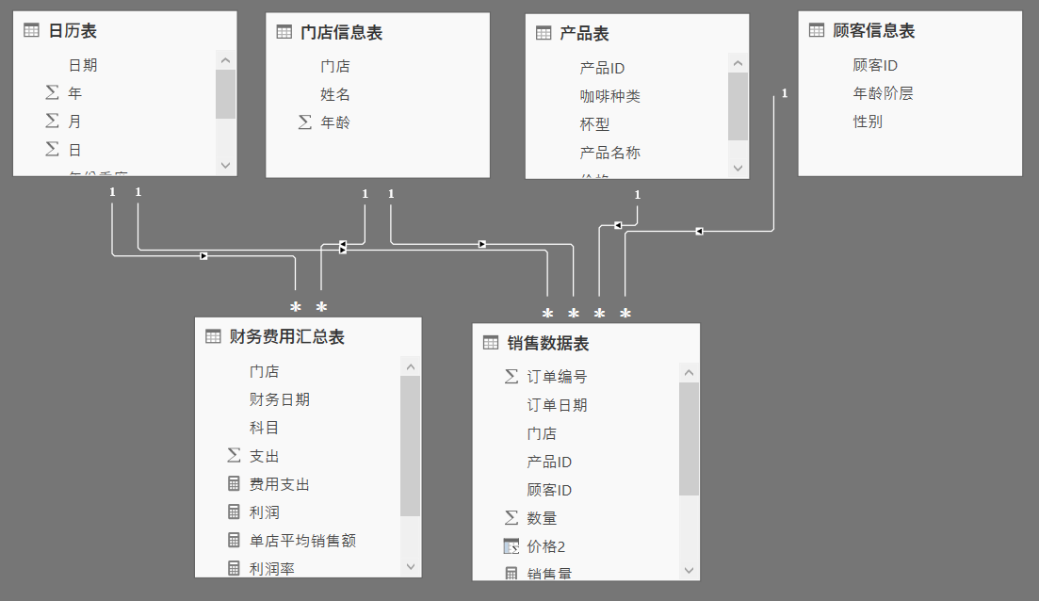

與作者聯繫
郵箱 | shiquan.ma@foxmail.com
微信公眾號 | PowerBI大師
知乎 | https://www.zhihu.com/people/powerbimaster

